Einnahmen
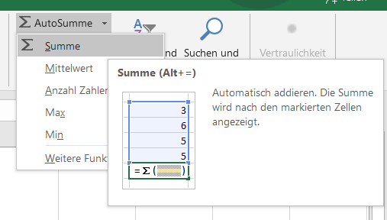
Verwende die Funktion SUMME!
 |  |  | Autosumme verwenden:
Einnahmen
Lohn | 2100
Überstunden | 142
Urlaubsgeld | 800
Gesamteinnahmen

Ausgaben
Miete | 540
Auto | 320
Kredite | 250
Lebensmittel | 500
Kleidung | 200
Kultur | 125
Sonstiges | 423 |  | - Klicke in die Zelle, wo die Summe berechnet werden soll.
Gesamtausgaben |  |  | - Register Start / Gruppe Bearbeiten
 |  |  | - Klicke auf die Schaltfläche Autosumme und wähle Summe.
Gesamtergebnis |  | Gesamteinnahmen - Gesamtausgaben | - Excel schlägt den Bereich für die Summenbildung vor.
 |  |  | - Drücke auf die Taste Eingabe.

